maj 2024 (2)
podstawa prawa Ustawa o podatku dochodowym od osób prawnych
art. 21.ust. 1 pkt 2a
 |  |  |  | Brak certyfikatu rezydencji podatkowej
 | WB /2022 EUR z dnia 29-05-2023 |  |  |  |  |  |  |  |  |  | stawka WHT
 |  |  |  |  |  | do przeliczenia kurs z dnia poprzedzającego płatność |  |  |  |  | 20.00% |  | ubruttowienie
1Finance Partners GmBH | płatnoŚć | 29.05.2024 | 35.00 | EUR | 4.2592 | Tabela nr 103/A/NBP/2024 z dnia 2024-05-28 |  |  | kwota do wyliczenia podatku WHT | 149.07 |  |  | to jest 80 % należności, przy założeniu, że stawka wht jest 20 %
 |  |  |  |  |  | euro | 1 EUR | 4.2592 |  | 149.00 |  |  | zaokrąglamy do pełnych złotych
 |  |  |  |  |  |  |  |  |  | 186.25 | ubruttowiona należność do wyliczenia WHT
 |  |  |  |  |  |  |  |  |  | 186.00 | podstawa opodatkowania WHT do pełnych złotych
 |  |  |  |  |  |  |  |  |  | 37.20 | podatek WHT
 |  |  |  |  |  |  |  |  |  | 37.00 | podatek WHT do pełnych złotych

podatek na rachunek bankowy mikrorachunek podatkowy |  |  |  |  |  |  |  |  | płatność 07-6-2024 |  | 37.00

IFT-2R informacja do 1FINANCE i Naczelnika LubelskiegoUS w Lublinie |  |  |  |  | IFT2R

CIT-10Z- informacja do Naczelnika Lubelskiego US w Lublinie |  |  |  |  | CIT10Z

podstawa prawa Ustawa o podatku dochodowym od osób prawnych
art. 21.ust. 1 pkt 2a

 | WB /2024 ODSETKI OD POŻYCZKI RHENUS SE & CO. KG |  |  |  |  |  |  |  |  |  | stawka WHT
 |  |  |  |  |  | do przeliczenia kurs z dnia poprzedzającego płatność |  |  |  |  | 5.00% |  | ubruttowienie
RHENUS SE & CO. KG | ODSETKI OD POŻYCZKO | 29.05.2024 | 773.33 | EUR | 4.2592 | Tabela nr 103/A/NBP/2024 z dnia 2024-05-28 |  |  | kwota do wyliczenia podatku WHT | 3,293.77 |  |  | to jest 95 % należności, przy założeniu, że stawka wht jest 5 %
 |  |  |  |  |  | euro | 1 EUR | 4.2592 |  | 3,294.00 |  |  | zaokrąglamy do pełnych złotych
 |  |  |  |  |  |  |  |  |  | 3,467.37 | ubruttowiona należność do wyliczenia WHT
 |  |  |  |  |  |  |  |  |  | 3,467.00 | podstawa opodatkowania WHT do pełnych złotych
 |  |  |  |  |  |  |  |  |  | 173.35 | podatek WHT
 |  |  |  |  |  |  |  |  |  | 173.00 | podatek WHT do pełnych złotych

podatek na rachunek bankowy mikrorachunek podatkowy |  |  |  |  |  |  |  |  | płatność 07-6-2024 |  |  | obliczony podatek stawka 20% zawyżona

IFT-2R informacja do RHENUS SE i Naczelnika LubelskiegoUS w Lublinie |  |  |  |  | IFT2R |  |  |  |  |  |  | 173.35
 |  |  |  |  |  |  |  |  |  |  |  | 173.00
CIT-10Z- informacja do Naczelnika Lubelskiego US w Lublinie |  |  |  |  | CIT10Z

CERTYFIKAT REZYCENCJI
OŚWIADCZENIE O BRAKU ZWOLNIEŃ I BENEFICIAL OWNER

ZGODNIE Z UMOWĄ O UNIKANIU PODWÓJNEGO OPODATKOWANIA MIĘDZY PL A DE OBNIŻONA STAWKA WHT 5%

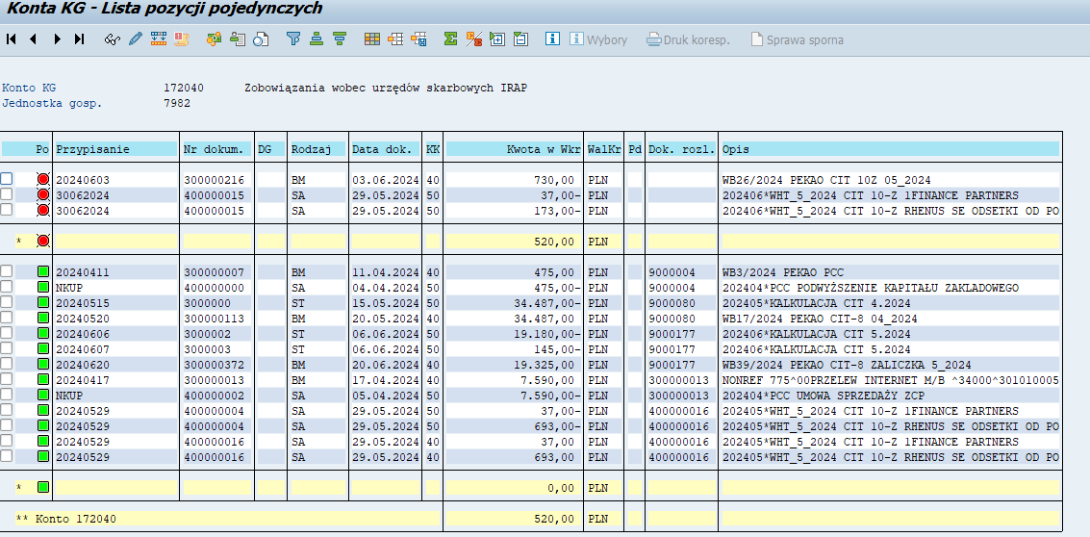

 |  |  |  |  | aktualna nadwyżka na dzień 30.06.2024

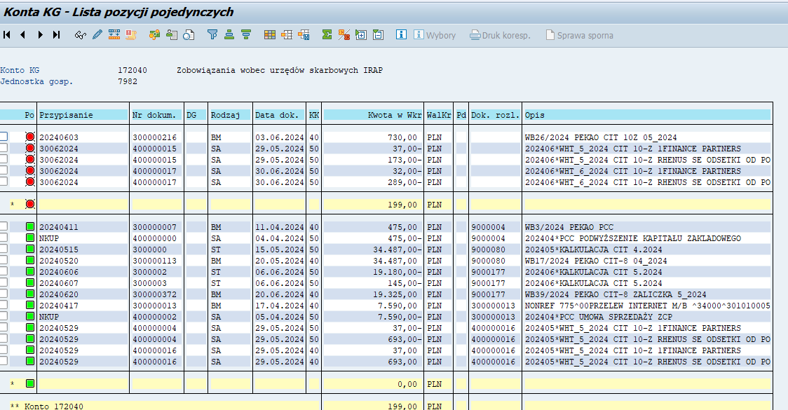

grudzień 2024
podstawa prawa Ustawa o podatku dochodowym od osób prawnych
art. 21.ust. 1 pkt 2a
 |  |  |  | Brak certyfikatu rezydencji podatkowej
 | WB 158/2024 PLN z dnia 03-12-2024 |  |  |  |  |  |  |  |  |  | stawka WHT
 |  |  |  |  |  |  |  |  |  |  | 20.00% | ubruttowienie
ATLASSIAN | płatnoŚć | 03.11.2024 | 390.68 | PLN |  |  |  |  | kwota do wyliczenia podatku WHT | 390.68 |  | to jest 80 % należności, przy założeniu, że stawka wht jest 20 %
 |  |  |  |  |  |  |  |  |  | 391.00 |  | zaokrąglamy do pełnych złotych
 |  |  |  |  |  |  |  |  |  | 488.75 | ubruttowiona należność do wyliczenia WHT
 |  |  |  |  |  |  |  |  |  | 489.00 | podstawa opodatkowania WHT do pełnych złotych
 |  |  |  |  |  |  |  |  |  | 97.80 | podatek WHT
 |  |  |  |  |  |  |  |  |  | 98.00 | podatek WHT do pełnych złotych

podatek na rachunek bankowy mikrorachunek podatkowy |  |  |  |  |  |  |  |  | płatność 07-01-2025 |  | 98.00

IFT-2R informacja do ATLASSIAN i Naczelnika LubelskiegoUS w Lublinie |  |  |  |  | IFT2R

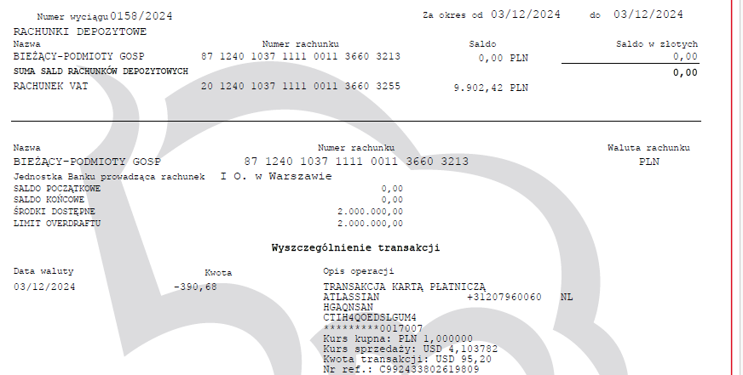

podstawa prawa Ustawa o podatku dochodowym od osób prawnych
art. 21.ust. 1 pkt 2a

 | WB 118/2024 EUR z dnia 05-12-2024 |  |  |  |  |  |  |  |  |  | stawka WHT
 |  |  |  |  |  | do przeliczenia kurs z dnia poprzedzającego płatność |  |  |  |  | 5.00% | ubruttowienie
RHENUS SE & CO. KG | ODSETKI OD POŻYCZKO | 05.12.2024 | 643.47 | EUR | 4.2899 | do przeliczenia kurs z dnia poprzedzającego płatność |  |  | kwota do wyliczenia podatku WHT | 2,760.42 |  | to jest 95 % należności, przy założeniu, że stawka wht jest 5 %
 |  |  |  |  |  | Tabela nr 235/A/NBP/2024 z dnia 2024-12-04 |  |  |  | 2,760.00 |  | zaokrąglamy do pełnych złotych
 |  |  |  |  |  | euro | 1 EUR | 4.2899 |  | 2,905.26 | ubruttowiona należność do wyliczenia WHT
 |  |  |  |  |  |  |  |  |  | 2,905.00 | podstawa opodatkowania WHT do pełnych złotych
 |  |  |  |  |  |  |  |  |  | 145.25 | podatek WHT
 |  |  |  |  |  |  |  |  |  | 145.00 | podatek WHT do pełnych złotych

podatek na rachunek bankowy mikrorachunek podatkowy |  |  |  |  |  |  |  |  | płatność 07-01-2025 |  | 145.00

IFT-2R informacja do RHENUS SE i Naczelnika LubelskiegoUS w Lublinie |  |  |  |  | IFT2R

CIT-10Z- informacja do Naczelnika Lubelskiego US w Lublinie |  |  |  |  | CIT10Z

CERTYFIKAT REZYCENCJI
OŚWIADCZENIE O BRAKU ZWOLNIEŃ I BENEFICIAL OWNER

ZGODNIE Z UMOWĄ O UNIKANIU PODWÓJNEGO OPODATKOWANIA MIĘDZY PL A DE OBNIŻONA STAWKA WHT 5%

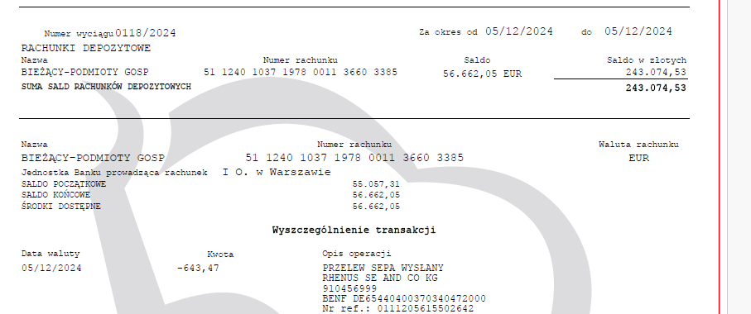

podstawa prawa Ustawa o podatku dochodowym od osób prawnych
art. 21.ust. 1 pkt 2a
 |  |  |  | Brak certyfikatu rezydencji podatkowej
 | WB 119/2024 EUR z dnia 06-12-2024 |  |  |  |  |  |  |  |  |  | stawka WHT
 |  |  |  |  |  | do przeliczenia kurs z dnia poprzedzającego płatność |  |  |  |  | 20.00% | ubruttowienie
Monday.com | płatnoŚć | 06.12.2024 | 21.75 | EUR | 4.2695 | Tabela nr 236/A/NBP/2024 z dnia 2024-12-05 |  |  | kwota do wyliczenia podatku WHT | 92.86 |  | to jest 80 % należności, przy założeniu, że stawka wht jest 20 %
 |  |  |  |  |  | euro | 1 EUR | 4.2695 |  | 93.00 |  | zaokrąglamy do pełnych złotych
 |  |  |  |  |  |  |  |  |  | 116.25 | ubruttowiona należność do wyliczenia WHT
 |  |  |  |  |  |  |  |  |  | 116.00 | podstawa opodatkowania WHT do pełnych złotych
 |  |  |  |  |  |  |  |  |  | 23.20 | podatek WHT
 |  |  |  |  |  |  |  |  |  | 23.00 | podatek WHT do pełnych złotych

podatek na rachunek bankowy mikrorachunek podatkowy |  |  |  |  |  |  |  |  | płatność 07-01-2025 |  | 23.00

IFT-2R informacja do Monday.com i Naczelnika LubelskiegoUS w Lublinie |  |  |  |  | IFT2R

CIT-10Z- informacja do Naczelnika Lubelskiego US w Lublinie |  |  |  |  | CIT10Z

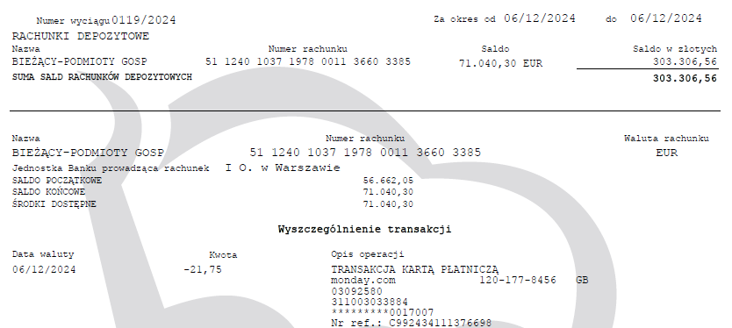

podstawa prawa Ustawa o podatku dochodowym od osób prawnych
art. 21.ust. 1 pkt 2a
 |  |  |  | Brak certyfikatu rezydencji podatkowej
 | WB 127/2024 EUR z dnia 19-12-2024 |  |  |  |  |  |  |  |  |  | stawka WHT
 |  |  |  |  |  | do przeliczenia kurs z dnia poprzedzającego płatność |  |  |  |  | 20.00% | ubruttowienie
1Finance Partners GmBH | płatnoŚć | 19.12.2024 | 15.00 | EUR | 4.2628 | Tabela nr 245/A/NBP/2024 z dnia 2024-12-18 |  |  | kwota do wyliczenia podatku WHT | 63.94 |  | to jest 80 % należności, przy założeniu, że stawka wht jest 20 %
 |  |  |  |  |  | euro | 1 EUR | 4.2628 |  | 64.00 |  | zaokrąglamy do pełnych złotych
 |  |  |  |  |  |  |  |  |  | 80.00 | ubruttowiona należność do wyliczenia WHT
 |  |  |  |  |  |  |  |  |  | 80.00 | podstawa opodatkowania WHT do pełnych złotych
 |  |  |  |  |  |  |  |  |  | 16.00 | podatek WHT
 |  |  |  |  |  |  |  |  |  | 16.00 | podatek WHT do pełnych złotych

podatek na rachunek bankowy mikrorachunek podatkowy |  |  |  |  |  |  |  |  | płatność 07-01-2025 |  | 16.00

IFT-2R informacja do 1FINANCE i Naczelnika LubelskiegoUS w Lublinie |  |  |  |  | IFT2R

CIT-10Z- informacja do Naczelnika Lubelskiego US w Lublinie |  |  |  |  | CIT10Z

podstawa prawa Ustawa o podatku dochodowym od osób prawnych
art. 21.ust. 1 pkt 2a
 |  |  |  | Brak certyfikatu rezydencji podatkowej
 | WB 129/2024 EUR z dnia 21-12-2024 |  |  |  |  |  |  |  |  |  | stawka WHT
 |  |  |  |  |  | do przeliczenia kurs z dnia poprzedzającego płatność |  |  |  |  | 20.00% | ubruttowienie
Monday.com | płatnoŚć | 21.12.2024 | 243.50 | EUR | 4.2572 | Tabela nr 247/A/NBP/2024 z dnia 2024-12-20 |  |  | kwota do wyliczenia podatku WHT | 1,036.63 |  | to jest 80 % należności, przy założeniu, że stawka wht jest 20 %
 |  |  |  |  |  | euro | 1 EUR | 4.2572 |  | 1,037.00 |  | zaokrąglamy do pełnych złotych
 |  |  |  |  |  |  |  |  |  | 1,296.25 | ubruttowiona należność do wyliczenia WHT
 |  |  |  |  |  |  |  |  |  | 1,296.00 | podstawa opodatkowania WHT do pełnych złotych
 |  |  |  |  |  |  |  |  |  | 259.20 | podatek WHT
 |  |  |  |  |  |  |  |  |  | 259.00 | podatek WHT do pełnych złotych

podatek na rachunek bankowy mikrorachunek podatkowy |  |  |  |  |  |  |  |  | płatność 07-01-2025 |  | 259.00

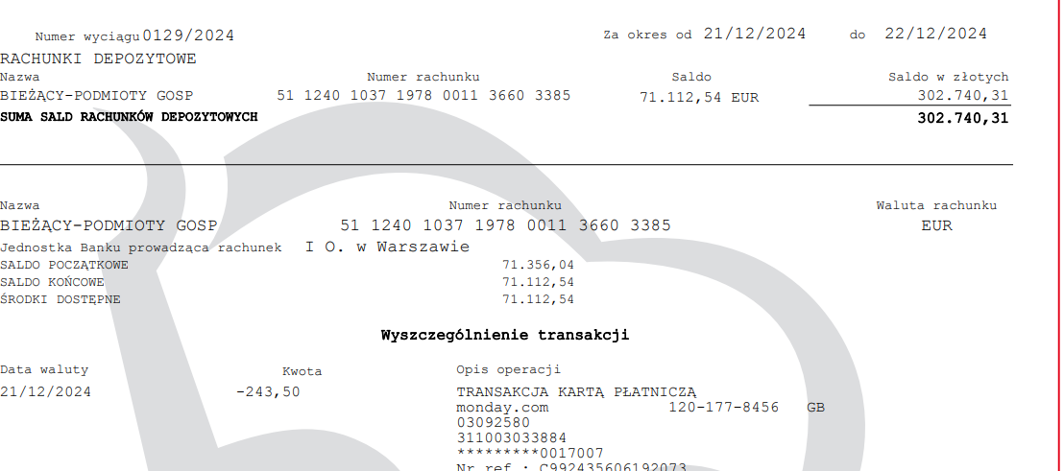

podstawa prawa Ustawa o podatku dochodowym od osób prawnych
art. 21.ust. 1 pkt 2a
 |  |  |  | Brak certyfikatu rezydencji podatkowej
 | WB 124/2024 EUR z dnia 14-12-2024 |  |  |  |  |  |  |  |  |  | stawka WHT
 |  |  |  |  |  | do przeliczenia kurs z dnia poprzedzającego płatność |  |  |  |  | 20.00% | ubruttowienie
SLACK | płatnoŚć | 14.12.2024 | 78.93 | EUR | 4.2722 | Tabela nr 242/A/NBP/2024 z dnia 2024-12-13 |  |  | kwota do wyliczenia podatku WHT | 337.20 |  | to jest 80 % należności, przy założeniu, że stawka wht jest 20 %
 |  |  |  |  |  | euro | 1 EUR | 4.2722 |  | 337.00 |  | zaokrąglamy do pełnych złotych
 |  |  |  |  |  |  |  |  |  | 421.25 | ubruttowiona należność do wyliczenia WHT
 |  |  |  |  |  |  |  |  |  | 421.00 | podstawa opodatkowania WHT do pełnych złotych
 |  |  |  |  |  |  |  |  |  | 84.20 | podatek WHT
 |  |  |  |  |  |  |  |  |  | 84.00 | podatek WHT do pełnych złotych

podatek na rachunek bankowy mikrorachunek podatkowy |  |  |  |  |  |  |  |  | płatność 07-01-2025 |  | 84.00

IFT-2R informacja do SLACK i Naczelnika LubelskiegoUS w Lublinie |  |  |  |  | IFT2R

CIT-10Z- informacja do Naczelnika Lubelskiego US w Lublinie |  |  |  |  | CIT10Z

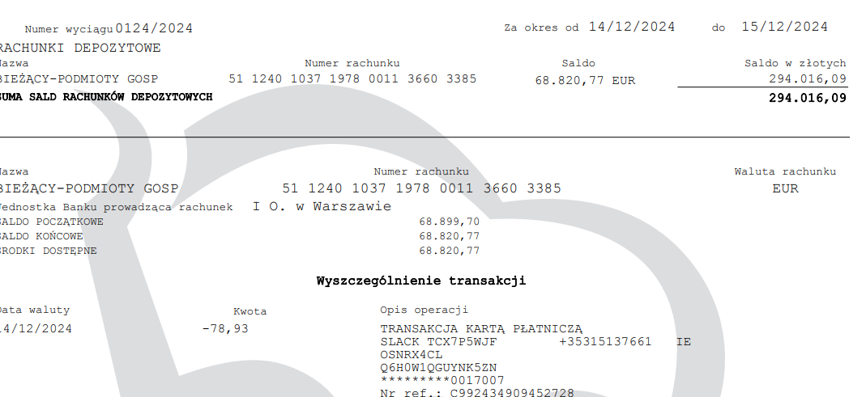

listopad 2024
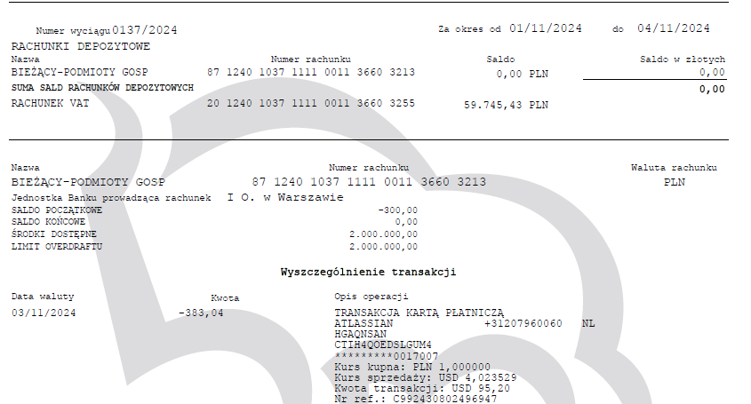

podstawa prawa Ustawa o podatku dochodowym od osób prawnych
art. 21.ust. 1 pkt 2a
 |  |  |  | Brak certyfikatu rezydencji podatkowej
 | WB 137/2024 PLN z dnia 03-11-2024 |  |  |  |  |  |  |  |  |  | stawka WHT
 |  |  |  |  |  |  |  |  |  |  | 20.00% | ubruttowienie
ATLASSIAN | płatnoŚć | 03.11.2024 | 383.04 | PLN |  |  |  |  | kwota do wyliczenia podatku WHT | 383.04 |  | to jest 80 % należności, przy założeniu, że stawka wht jest 20 %
 |  |  |  |  |  |  |  |  |  | 383.00 |  | zaokrąglamy do pełnych złotych
 |  |  |  |  |  |  |  |  |  | 478.75 | ubruttowiona należność do wyliczenia WHT
 |  |  |  |  |  |  |  |  |  | 479.00 | podstawa opodatkowania WHT do pełnych złotych
 |  |  |  |  |  |  |  |  |  | 95.80 | podatek WHT
 |  |  |  |  |  |  |  |  |  | 96.00 | podatek WHT do pełnych złotych

podatek na rachunek bankowy mikrorachunek podatkowy |  |  |  |  |  |  |  |  | płatność 07-12-2024 |  | 96.00

IFT-2R informacja do ATLASSIAN i Naczelnika LubelskiegoUS w Lublinie |  |  |  |  | IFT2R

CIT-10Z- informacja do Naczelnika Lubelskiego US w Lublinie |  |  |  |  | CIT10Z

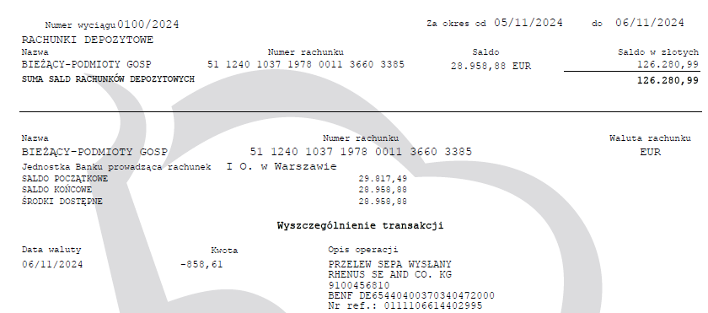

podstawa prawa Ustawa o podatku dochodowym od osób prawnych
art. 21.ust. 1 pkt 2a

 | WB 100/2024 EUR z dnia 06-11-2024 |  |  |  |  |  |  |  |  |  | stawka WHT
 |  |  |  |  |  | do przeliczenia kurs z dnia poprzedzającego płatność |  |  |  |  | 5.00% | ubruttowienie
RHENUS SE & CO. KG | ODSETKI OD POŻYCZKO | 06.11.2024 | 858.61 | EUR | 4.3607 | do przeliczenia kurs z dnia poprzedzającego płatność |  |  | kwota do wyliczenia podatku WHT | 3,744.14 |  | to jest 95 % należności, przy założeniu, że stawka wht jest 5 %
 |  |  |  |  |  | Tabela nr 215/A/NBP/2024 z dnia 2024-11-05 |  |  |  | 3,744.00 |  | zaokrąglamy do pełnych złotych
 |  |  |  |  |  | euro | 1 EUR | 4.3607 |  | 3,941.05 | ubruttowiona należność do wyliczenia WHT
 |  |  |  |  |  |  |  |  |  | 3,941.00 | podstawa opodatkowania WHT do pełnych złotych
 |  |  |  |  |  |  |  |  |  | 197.05 | podatek WHT
 |  |  |  |  |  |  |  |  |  | 197.00 | podatek WHT do pełnych złotych

podatek na rachunek bankowy mikrorachunek podatkowy |  |  |  |  |  |  |  |  | płatność 07-12-2024 |  | 197.00

IFT-2R informacja do RHENUS SE i Naczelnika LubelskiegoUS w Lublinie |  |  |  |  | IFT2R

CIT-10Z- informacja do Naczelnika Lubelskiego US w Lublinie |  |  |  |  | CIT10Z

CERTYFIKAT REZYCENCJI
OŚWIADCZENIE O BRAKU ZWOLNIEŃ I BENEFICIAL OWNER

ZGODNIE Z UMOWĄ O UNIKANIU PODWÓJNEGO OPODATKOWANIA MIĘDZY PL A DE OBNIŻONA STAWKA WHT 5%

podstawa prawa Ustawa o podatku dochodowym od osób prawnych
art. 21.ust. 1 pkt 2a
 |  |  |  | Brak certyfikatu rezydencji podatkowej
 | WB 104/2024 EUR z dnia 14-11-2024 |  |  |  |  |  |  |  |  |  | stawka WHT
 |  |  |  |  |  | do przeliczenia kurs z dnia poprzedzającego płatność |  |  |  |  | 20.00% | ubruttowienie
SLACK | płatnoŚć | 14.11.2024 | 65.73 | EUR | 4.3416 | Tabela nr 220/A/NBP/2024 z dnia 2024-11-13 |  |  | kwota do wyliczenia podatku WHT | 285.37 |  | to jest 80 % należności, przy założeniu, że stawka wht jest 20 %
 |  |  |  |  |  | euro | 1 EUR | 4.3416 |  | 285.00 |  | zaokrąglamy do pełnych złotych
 |  |  |  |  |  |  |  |  |  | 356.25 | ubruttowiona należność do wyliczenia WHT
 |  |  |  |  |  |  |  |  |  | 356.00 | podstawa opodatkowania WHT do pełnych złotych
 |  |  |  |  |  |  |  |  |  | 71.20 | podatek WHT
 |  |  |  |  |  |  |  |  |  | 71.00 | podatek WHT do pełnych złotych

podatek na rachunek bankowy mikrorachunek podatkowy |  |  |  |  |  |  |  |  | płatność 07-12-2024 |  | 71.00

IFT-2R informacja do SLACK i Naczelnika LubelskiegoUS w Lublinie |  |  |  |  | IFT2R

CIT-10Z- informacja do Naczelnika Lubelskiego US w Lublinie |  |  |  |  | CIT10Z

podstawa prawa Ustawa o podatku dochodowym od osób prawnych
art. 21.ust. 1 pkt 2a
 |  |  |  | Brak certyfikatu rezydencji podatkowej
 | WB 108/2024 EUR z dnia 20-11-2024 |  |  |  |  |  |  |  |  |  | stawka WHT
 |  |  |  |  |  | do przeliczenia kurs z dnia poprzedzającego płatność |  |  |  |  | 20.00% | ubruttowienie
...
podatek na rachunek bankowy mikrorachunek podatkowy |  |  |  |  |  |  |  |  | płatność 07-12-2024

IFT-2R informacja do 1FINANCE i Naczelnika LubelskiegoUS w Lublinie |  |  |  |  | IFT2R

CIT-10Z- informacja do Naczelnika Lubelskiego US w Lublinie |  |  |  |  | CIT10Z

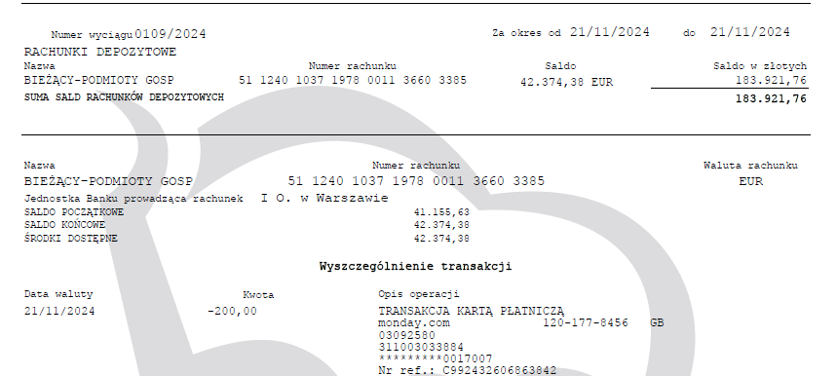

podstawa prawa Ustawa o podatku dochodowym od osób prawnych
art. 21.ust. 1 pkt 2a
 |  |  |  | Brak certyfikatu rezydencji podatkowej
 | WB 109/2024 EUR z dnia 21-11-2024
 |  |  |  |  |  | do przeliczenia kurs z dnia poprzedzającego płatność
Monday.com | płatnoŚć | 21.11.2024 | 200.00 | EUR | 4.3404 | Tabela nr 225/A/NBP/2024 z dnia 2024-11-20 |  |  | kwota do wyliczenia podatku WHT | 868.08
 |  |  |  |  |  | euro | 1 EUR | 4.3404 |  | 868.00
 |  |  |  |  |  |  |  |  |  | 1,085.00
 |  |  |  |  |  |  |  |  |  | 1,085.00
 |  |  |  |  |  |  |  |  |  | 217.00
...

wrzesień 2024
...
podatek na rachunek bankowy mikrorachunek podatkowy |  |  |  |  |  |  |  |  | płatność 07-10-2024

IFT-2R informacja do ATLASSIAN i Naczelnika LubelskiegoUS w Lublinie |  |  |  |  | IFT2R

CIT-10Z- informacja do Naczelnika Lubelskiego US w Lublinie |  |  |  |  | CIT10Z

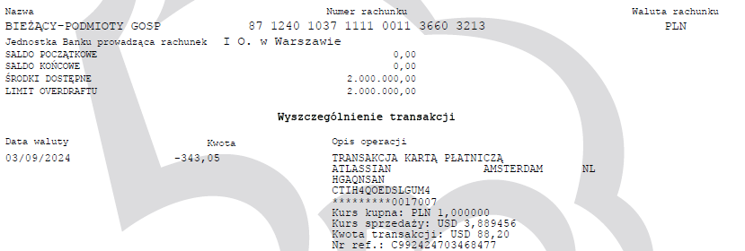

podstawa prawa Ustawa o podatku dochodowym od osób prawnych
art. 21.ust. 1 pkt 2a
 |  |  |  | Brak certyfikatu rezydencji podatkowej
 | WB 68/2024 EUR z dnia 4-09-2024
 |  |  |  |  |  | do przeliczenia kurs z dnia poprzedzającego płatność
1Finance Partners GmBH | płatnoŚć | 04.09.2024 | 30.00 | EUR | 4.2757 | Tabela nr 171/A/NBP/2024 z dnia 2024-09-03 |  |  | kwota do wyliczenia podatku WHT | 128.27
 |  |  |  |  |  | euro | 1 EUR | 4.2757 |  | 128.00
 |  |  |  |  |  |  |  |  |  | 160.00
 |  |  |  |  |  |  |  |  |  | 160.00
...
podatek na rachunek bankowy mikrorachunek podatkowy |  |  |  |  |  |  |  |  | płatność 07-10-2024

IFT-2R informacja do 1FINANCE i Naczelnika LubelskiegoUS w Lublinie |  |  |  |  | IFT2R

CIT-10Z- informacja do Naczelnika Lubelskiego US w Lublinie |  |  |  |  | CIT10Z

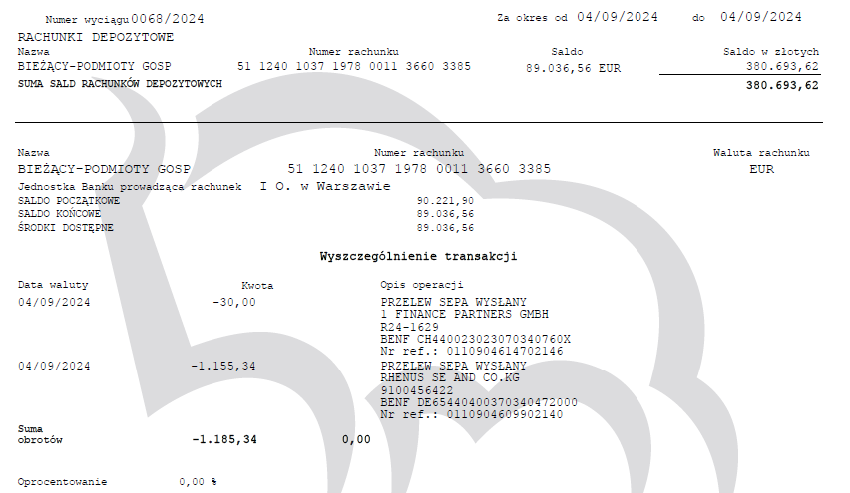

podstawa prawa Ustawa o podatku dochodowym od osób prawnych
art. 21.ust. 1 pkt 2a

 | WB 68/2024 EUR z dnia 4-09-2024
 |  |  |  |  |  | do przeliczenia kurs z dnia poprzedzającego płatność
RHENUS SE & CO. KG | ODSETKI OD POŻYCZKO | 04.09.2024 | 1,155.34 | EUR | 4.2757 | do przeliczenia kurs z dnia poprzedzającego płatność |  |  | kwota do wyliczenia podatku WHT | 4,939.89
 |  |  |  |  |  | Tabela nr 171/A/NBP/2024 z dnia 2024-09-03 |  |  |  | 4,940.00
 |  |  |  |  |  | euro | 1 EUR | 4.2757 |  | 5,200.00
...
 |  |  |  |  |  |  |  |  | płatność 07-10-2024 |  | 32.00
...
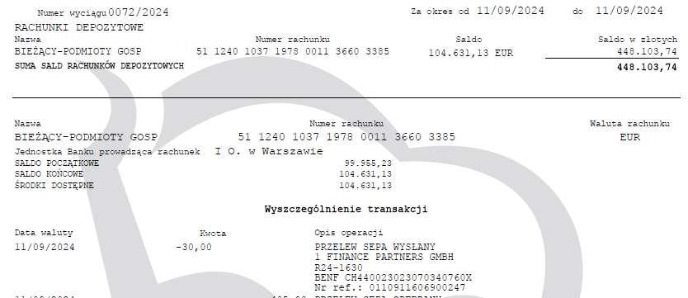
...
 |  |  |  |  |  |  |  |  |  |  | stawka WHT
 |  |  |  |  |  |  |  |  |  |  | 20.00% | ubruttowienie
...
 |  |  |  |  |  |  |  |  | płatność 07-10-2024 |  | 71.00
...
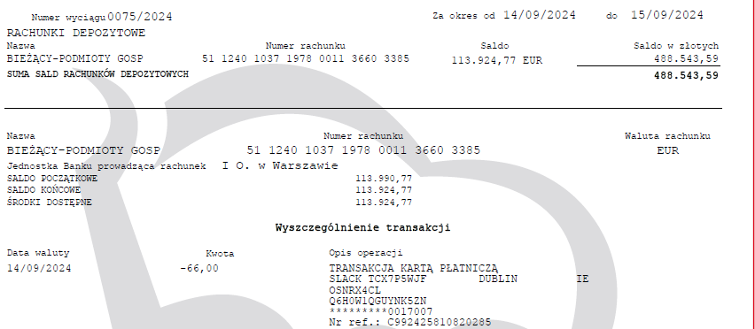
...
podatek na rachunek bankowy mikrorachunek podatkowy |  |  |  |  |  |  |  |  | płatność 07-10-2024

IFT-2R informacja do Monday.com i Naczelnika LubelskiegoUS w Lublinie |  |  |  |  | IFT2R

CIT-10Z- informacja do Naczelnika Lubelskiego US w Lublinie |  |  |  |  | CIT10Z

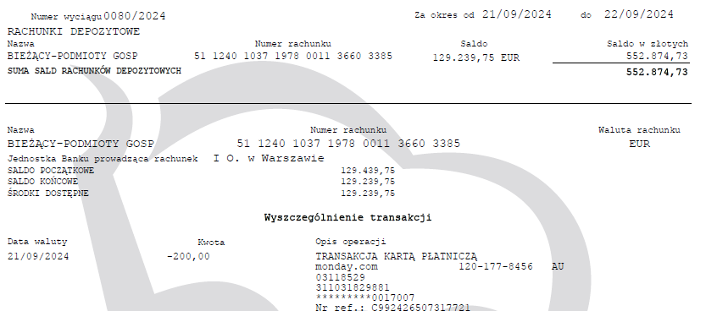

sierpień 2024
...
podatek na rachunek bankowy mikrorachunek podatkowy |  |  |  |  |  |  |  |  | płatność 07-9-2024

IFT-2R informacja do ATLASSIAN i Naczelnika LubelskiegoUS w Lublinie |  |  |  |  | IFT2R

CIT-10Z- informacja do Naczelnika Lubelskiego US w Lublinie |  |  |  |  | CIT10Z

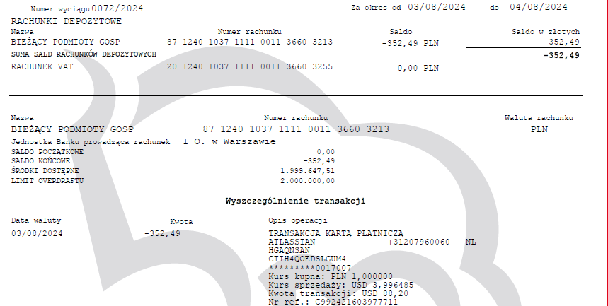

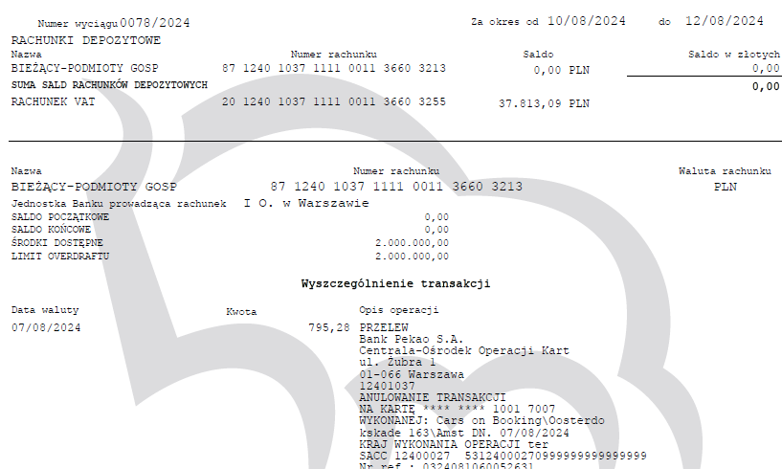

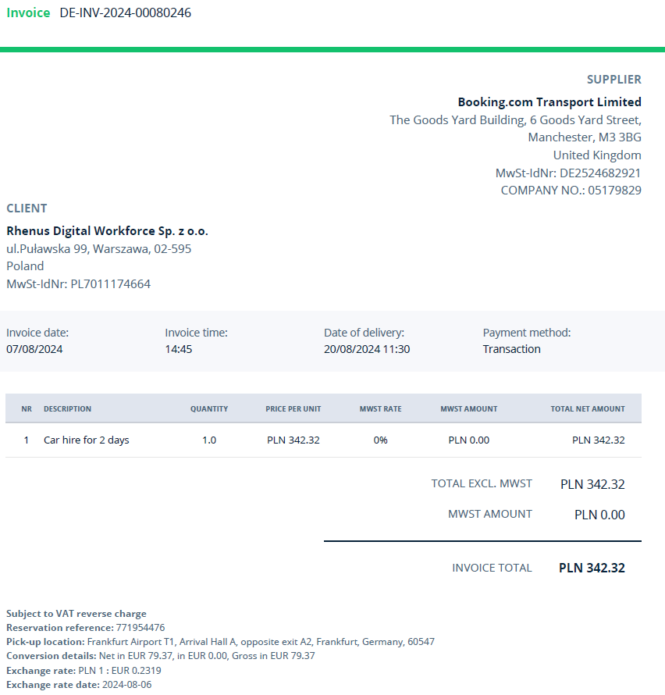
...
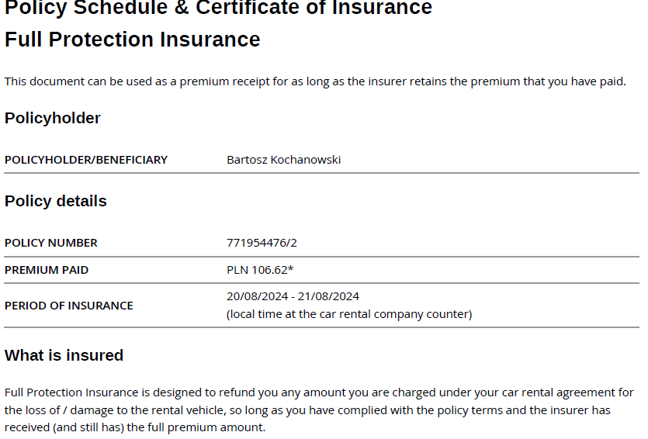
...
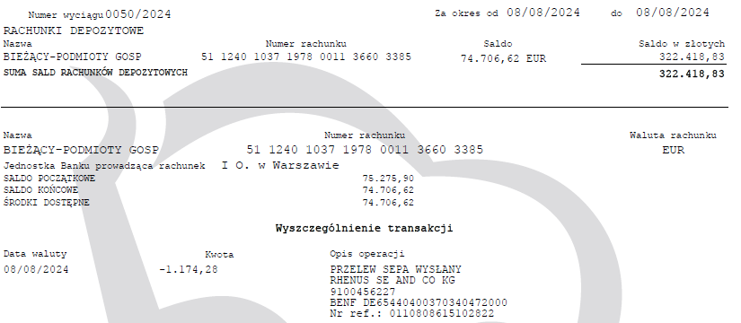

podstawa prawa Ustawa o podatku dochodowym od osób prawnych
art. 21.ust. 1 pkt 2a
 |  |  |  | Brak certyfikatu rezydencji podatkowej
 | WB 54/2024 EUR z dnia 14-08-2024
 |  |  |  |  |  | do przeliczenia kurs z dnia poprzedzającego płatność
SLACK | płatnoŚć | 14.08.2024 | 66.00 | EUR | 4.2945 | Tabela nr 157/A/NBP/2024 z dnia 2024-08-13 |  |  | kwota do wyliczenia podatku WHT | 283.44
 |  |  |  |  |  | euro | 1 EUR | 4.2945 |  | 283.00
 |  |  |  |  |  |  |  |  |  | 353.75
...
podatek na rachunek bankowy mikrorachunek podatkowy |  |  |  |  |  |  |  |  | płatność 07-9-2024

IFT-2R informacja do SLACK i Naczelnika LubelskiegoUS w Lublinie |  |  |  |  | IFT2R

CIT-10Z- informacja do Naczelnika Lubelskiego US w Lublinie |  |  |  |  | CIT10Z

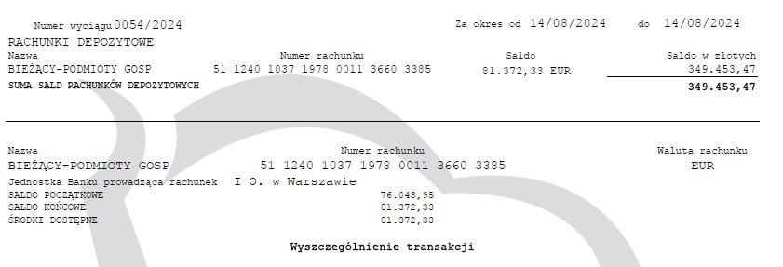
...
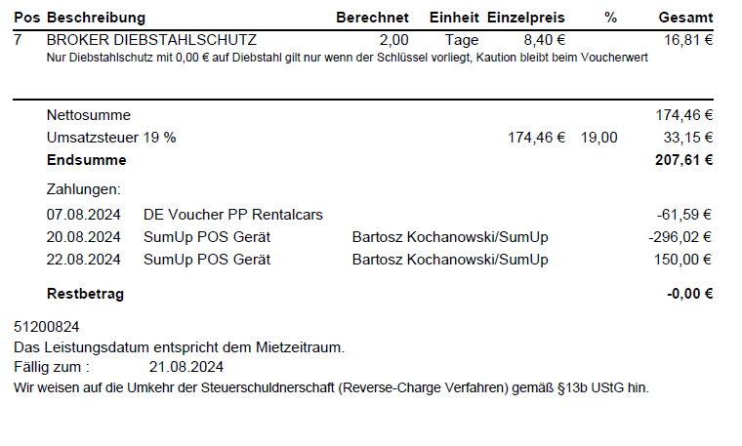
...
podatek na rachunek bankowy mikrorachunek podatkowy |  |  |  |  |  |  |  |  | płatność 07-9-2024 |  | 213.00

IFT-2R informacja do Monday.com i Naczelnika LubelskiegoUS w Lublinie |  |  |  |  | IFT2R

CIT-10Z- informacja do Naczelnika Lubelskiego US w Lublinie |  |  |  |  | CIT10Z

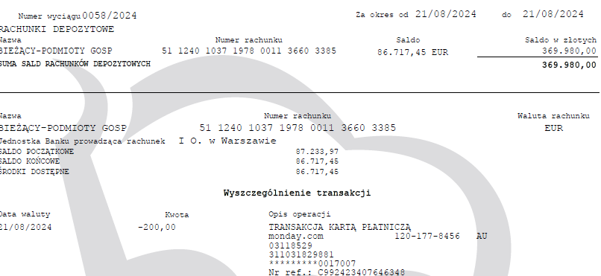
...
IFT-2R informacja do CARS ON BOOKING i Naczelnika LubelskiegoUS w Lublinie |  |  |  |  | IFT2R

CIT-10Z- informacja do Naczelnika Lubelskiego US w Lublinie |  |  |  |  | CIT10Z

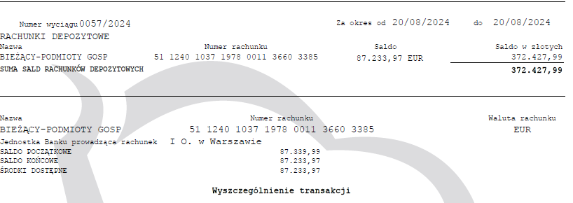
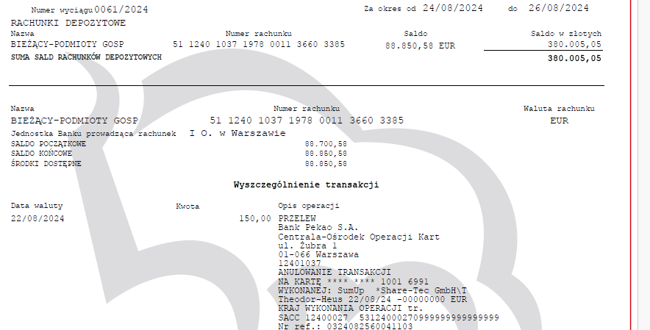

 |  |  |  |  | EUR | 146.02

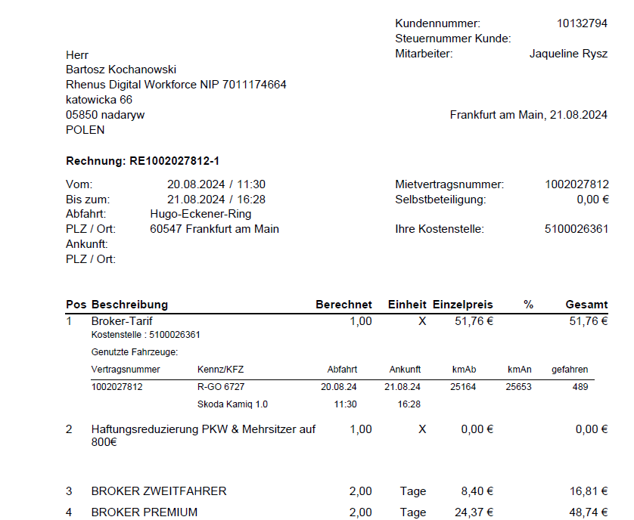

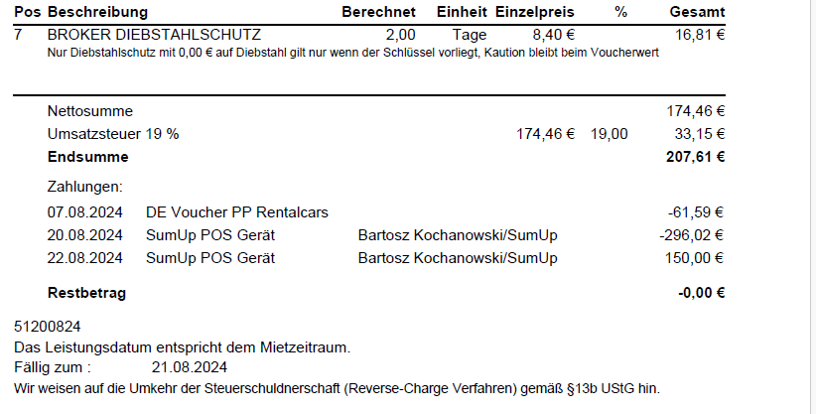

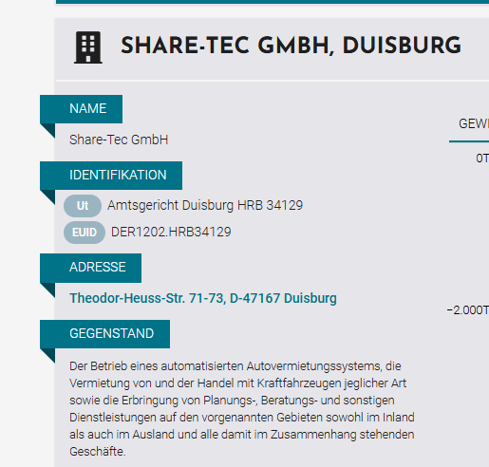
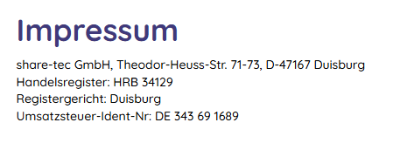

lipiec 2024
...
IFT-2R informacja do RHENUS SE i Naczelnika LubelskiegoUS w Lublinie |  |  |  |  | IFT2R

CIT-10Z- informacja do Naczelnika Lubelskiego US w Lublinie |  |  |  |  | CIT10Z

CERTYFIKAT REZYCENCJI
OŚWIADCZENIE O BRAKU ZWOLNIEŃ I BENEFICIAL OWNER

ZGODNIE Z UMOWĄ O UNIKANIU PODWÓJNEGO OPODATKOWANIA MIĘDZY PL A DE OBNIŻONA STAWKA WHT 5%

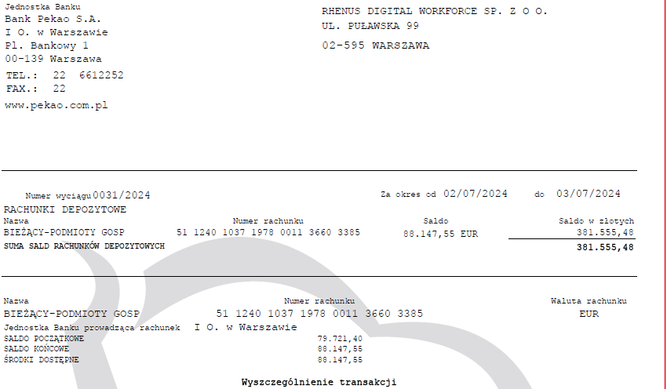
...
podatek na rachunek bankowy mikrorachunek podatkowy |  |  |  |  |  |  |  |  | płatność 07-8-2024

IFT-2R informacja do SLACK i Naczelnika LubelskiegoUS w Lublinie |  |  |  |  | IFT2R

CIT-10Z- informacja do Naczelnika Lubelskiego US w Lublinie |  |  |  |  | CIT10Z

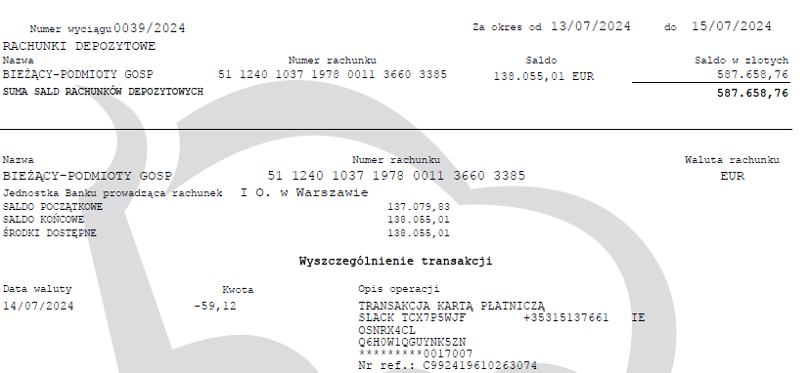

podstawa prawa Ustawa o podatku dochodowym od osób prawnych
art. 21.ust. 1 pkt 2a
 |  |  |  | Brak certyfikatu rezydencji podatkowej
 | WB 41/2024 EUR z dnia 18-07-2024
 |  |  |  |  |  | do przeliczenia kurs z dnia poprzedzającego płatność
1Finance Partners GmBH | płatnoŚć | 18.07.2024 | 30.00 | EUR | 4.2904 | Tabela nr 138/A/NBP/2024 z dnia 2024-07-17 |  |  | kwota do wyliczenia podatku WHT | 128.71
 |  |  |  |  |  | euro | 1 EUR | 4.2904 |  | 129.00
 |  |  |  |  |  |  |  |  |  | 161.25
...
podatek na rachunek bankowy mikrorachunek podatkowy |  |  |  |  |  |  |  |  | płatność 07-8-2024

IFT-2R informacja do 1FINANCE i Naczelnika LubelskiegoUS w Lublinie |  |  |  |  | IFT2R

CIT-10Z- informacja do Naczelnika Lubelskiego US w Lublinie |  |  |  |  | CIT10Z

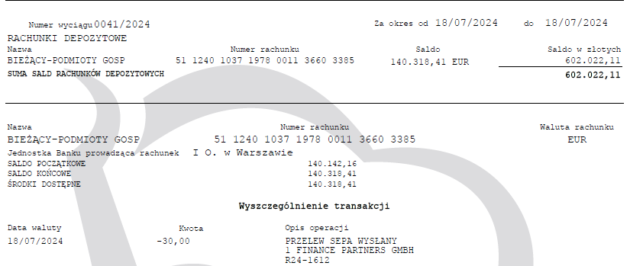

podstawa prawa Ustawa o podatku dochodowym od osób prawnych
art. 21.ust. 1 pkt 2a
 |  |  |  | Brak certyfikatu rezydencji podatkowej
 | WB 42/2024 EUR z dnia 21-07-2024
 |  |  |  |  |  | do przeliczenia kurs z dnia poprzedzającego płatność
Monday.com | płatnoŚć | 21.07.2024 | 200.00 | EUR | 4.2930 | Tabela nr 140/A/NBP/2024 z dnia 2024-07-19 |  |  | kwota do wyliczenia podatku WHT | 858.60
...
podatek na rachunek bankowy mikrorachunek podatkowy |  |  |  |  |  |  |  |  | płatność 07-8-2024

IFT-2R informacja do Monday.com i Naczelnika LubelskiegoUS w Lublinie |  |  |  |  | IFT2R

CIT-10Z- informacja do Naczelnika Lubelskiego US w Lublinie |  |  |  |  | CIT10Z

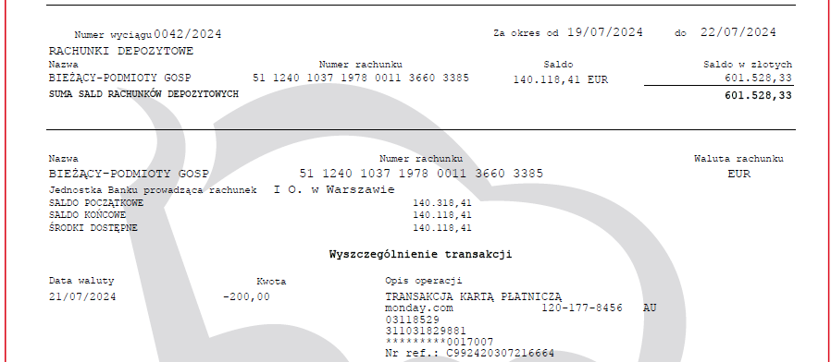

czerwiec 2024
...
CIT-10Z- informacja do Naczelnika Lubelskiego US w Lublinie | CIT10Z

CERTYFIKAT REZYCENCJI
OŚWIADCZENIE O BRAKU ZWOLNIEŃ I BENEFICIAL OWNER

ZGODNIE Z UMOWĄ O UNIKANIU PODWÓJNEGO OPODATKOWANIA MIĘDZY PL A DE OBNIŻONA STAWKA WHT 5%

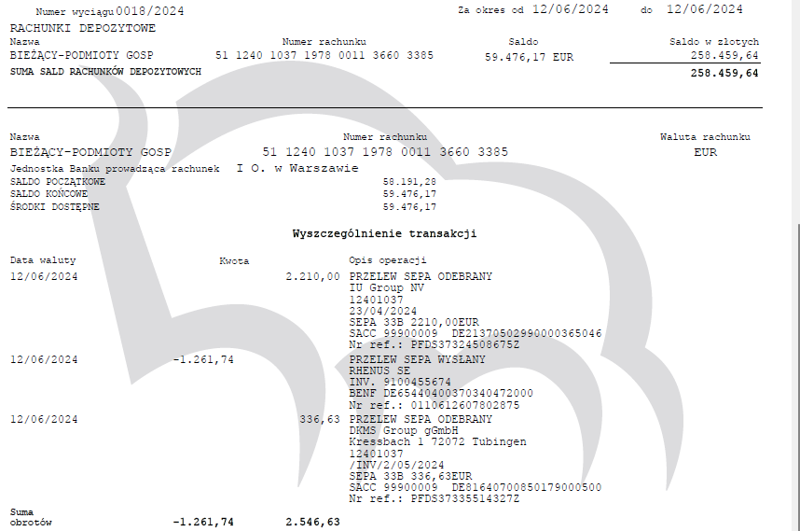

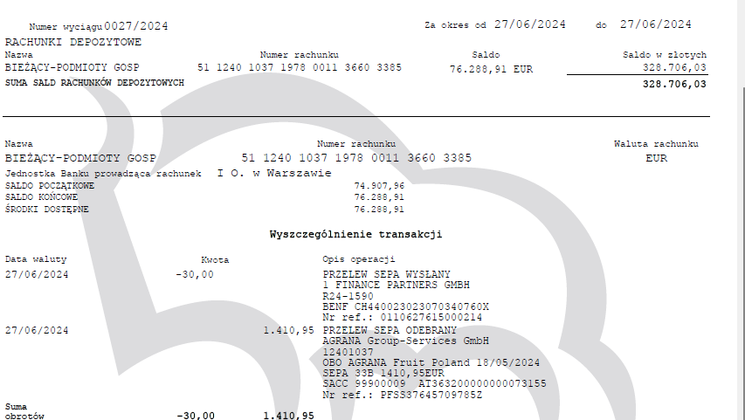
...
podatek na rachunek bankowy mikrorachunek podatkowy |  | płatność 07-7-2024 | 216.00

IFT-2R informacja do 1FINANCE i Naczelnika LubelskiegoUS w Lublinie | IFT2R
 |  |  | 216.00
CIT-10Z- informacja do Naczelnika Lubelskiego US w Lublinie | CIT10Z |  | 199.00
 |  |  | 17.00

